Phone
Графический пример элемента | 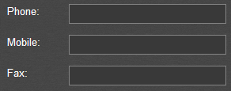 | Пример замаскированного поля телефона
Краткое описание элемента | Текстовое поле для ввода телефонных номеров

Имя формы | Возможные варианты, Вводы, Форматы etc. | Ожидаемое поведение | Комментарии | Полезные инструменты
Phone | Ввод данных | Должен разрешить такой ввод |  | Международные телефонные номера: допустимые примеры | http://formvalidation.io/validators/phone/
Phone | Не вводить данные | Должно быть валидационное сообщение
Phone | Ввод макс. кол-ва символов | Должен разрешить такой ввод
Phone | Ввод макс. кол-ва символов+1 | Должно быть валидационное сообщение ИЛИ последний символ должен быть удален
Phone | Ввод макс. кол-ва символов-1 | Должен разрешить такой ввод
Phone | включая +-() | Ожидаемое поведение зависит от допустимого формата ввода | Телефонные номера не в допустимом формате ввода не должны быть разрешены
Phone | Без +-() | Ожидаемое поведение зависит от допустимого формата ввода | Телефонные номера не в допустимом формате ввода не должны быть разрешены
Phone | Ввод букв | Должно быть валидационное сообщение
Phone | Ввод цифр | Должен разрешить такой ввод
Phone | Ввод Специальных символов | Должно быть валидационное сообщение
Phone | Пробелы в начале и в конце | Должны быть удалены
Phone | Пробелы в середине | Не должны быть удалены
Phone | tags(тэги) | не следует применять; должно отображаться "как введено"
Phone | wildcards | не следует применять; должно отображаться "как введено"
Phone | Ctrl+V content | не должно быть возможности вставлять ctrl+v на изображения и другой контент, кроме цифр
Phone | Field Mask | не должно быть возможности вставлять ctrl+v на изображения и другой контент, кроме цифр | Некоторые поля телефона можно проверить с помощью масок полей, например. (ХХ)ХХХ-ХХХХ

Check Box Group
Графический пример элемента |  |  | Графический пример элемента | 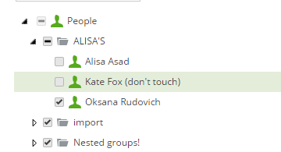
Краткое описание элемента | Группа флажков позволяет множественный выбор параметров |  | Краткое описание элемента | Дерево флажков позволяет вложенный выбор параметров

Имя формы | Возможные варианты, Вводы, Форматы etc. | Комментарии
Check Box Group | Ничего не отмечено
Check Box Group | Отмечен один флажок
Check Box Group | Отмечено несколько флажков
Check Box Group | Выбраны все элементы
Check Box Group | Флажок «Отметить все» позволяет несколько раз отметить/снять отметку
Check Box Group | Флажок «Отметить все» возвращает выбор всех флажков | Если все параметры были выбраны с помощью «Отметить все», а затем некоторые из них были сняты, флажок «Отметить все» должен повлиять на все флажки.
Check Box Group | Отметить метку рядом с чекбоксом | При нажатии на метку должен быть установлен флажок
Check Box Group | Нажать за пределами метки или чекбокса | Щелчок за пределами метки или флажка не должен устанавливать флажок
Check Box Group | Сортировка группы чекбокса

Имя формы | Возможные варианты, Вводы, Форматы etc. | Комментарии
Check Box Tree | Ничего не отмечено
Check Box Tree | Отмечен один флажок
Check Box Tree | Отмечено несколько флажков
Check Box Tree | Выбраны все элементы
Check Box Tree | Установка флажка 1-го уровня влияет на все параметры | Все вложенные параметры отмечены
Check Box Tree | Вложенный параметр отмечен | Флажки более высокого уровня частично отмечены или выбор обозначен другим способом
Check Box Tree | Отметить метку рядом с чекбоксом | При нажатии на метку должен быть установлен флажок
Check Box Tree | Нажать за пределами метки или чекбокса | Щелчок за пределами метки или флажка не должен устанавливать флажок
Check Box Tree | Сортировка дерева флажков

Radio Button Group
Графический пример элемента | 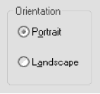
Краткое описание элемента | Группа радиокнопок позволяет выбрать один параметр

Имя формы | Возможные варианты, Вводы, Форматы etc. | Комментарии
Radio Button Group | Ничего не выбрано (не должно быть возможно)
Radio Button Group | Всегда выбран один вариант
Radio Button Group | Выбрано несколько (должно быть невозможно)
Radio Button Group | Нажать на метку рядом с Radio Button | Нажав на метку, должно выбрать Radio Button
Radio Button Group | Щелкнуть за пределами метки или Radio Button | Щелчок за пределами метки или Radio Button не должен выбирать Radio Button
Radio Button Group | Сортировка группы Radio button

Drop-down List Box
Графический пример элемента | 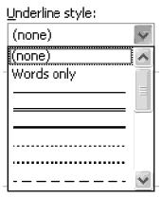
Краткое описание элемента | Элемент управления позволяет выбрать один параметр в списке, указав его

Имя формы | Возможные варианты, Вводы, Форматы etc. | Комментарии
Drop Down List Box | ничего не выбрано
Drop Down List Box | выбран один параметр
Drop Down List Box | выбрано несколько параметров (не должно быть возможно)
Drop Down List Box | ввод буквы с клавиатуры (подходящее значение должно быть предварительно выбрано)
Drop Down List Box | Сортировка
Drop Down List Box | Опция «Нет» включена в список
Drop Down List Box | Параметры соответствуют размеру раскрывающегося списка

Drop-down Combo Box
Графический пример элемента | 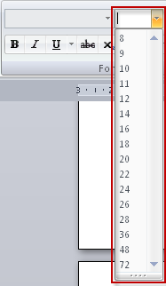
Краткое описание элемента | Элемент управления позволяет выбрать один параметр в списке, указав его или введя с клавиатуры

Имя формы | Возможные варианты, Вводы, Форматы etc. | Комментарии
Drop Down List Box | ничего не выбрано
Drop Down List Box | выбран один параметр
Drop Down List Box | выбрано несколько параметров (не должно быть возможно)
Drop Down List Box | Ввод макс. кол-ва символов
Drop Down List Box | Ввод макс. кол-ва символов+1
Drop Down List Box | Ввод макс. кол-ва символов-1
Drop Down List Box | Латинские (a, b, c) буквы
Drop Down List Box | Ввод русских букв
Drop Down List Box | Ввод цифр
Drop Down List Box | Ввод Специальных символов
Drop Down List Box | Пробелы в начале и в конце | Должны быть удалены
Drop Down List Box | Пробелы в середине | НЕ должны быть удалены
Drop Down List Box | tags(тэги) | не следует применять; должно отображаться "как введено"
Drop Down List Box | wildcards | не следует применять; должно отображаться "как введено"
Drop Down List Box | Сортировка
Drop Down List Box | Опция «Нет» включена в список
Drop Down List Box | Параметры соответствуют размеру раскрывающегося списка

List Box
Графический пример элемента | 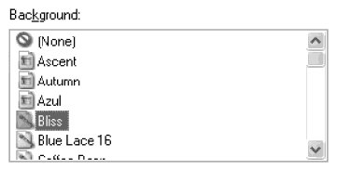
Краткое описание элемента | Элемент позволяет многократно выбирать значения, указывая на них с помощью Ctrl или Shift. Выбор перетаскивания также возможен иногда.

Имя формы | Возможные варианты, Вводы, Форматы etc. | Комментарии
List Box | ничего не выбрано
List Box | выбран один параметр
List Box | Выбрано несколько параметров с помощью Ctrl
List Box | Выбрано несколько параметров с помощью Shift
List Box | Выбраны все параметры
Drop Down List Box | Сортировка
Drop Down List Box | Опция «Нет» включена в список
Drop Down List Box | Параметры соответствуют размеру раскрывающегося списка

Multiple Selector
Графический пример элемента | 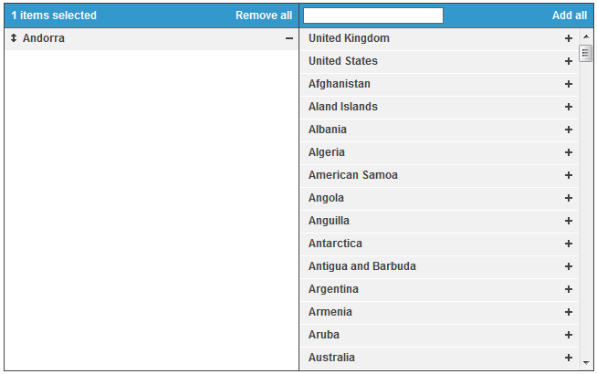
Краткое описание элемента | Множественный селектор позволяет выбрать несколько элементов из массива и применить отфильтрованный выбор к активному списку для дальнейшего использования.

Имя формы | Возможные варианты, Вводы, Форматы etc. | Комментарии
Multiple Selector | элемент/ы выбраны
Multiple Selector | элемент/ы не выбраны
Multiple Selector | добавить один элемент с помощью элемента управления "+"
Multiple Selector | добавить один элемент с помощью перетаскивания
Multiple Selector | удалить один элемент с контролем "-"
Multiple Selector | удалить один элемент с помощью перетаскивания
Multiple Selector | Список предметов отсортирован
Multiple Selector | добавить все
Multiple Selector | удалить все
Multiple Selector | изменить порядок элементов с помощью кнопок со стрелками
Multiple Selector | изменить порядок элементов с помощью перетаскивания
Multiple Selector | выбрать один элемент на панели
Multiple Selector | выделить несколько элементов на панели клавишей "Ctrl"
Multiple Selector | выделить несколько элементов на панели клавишей «Shift»
Multiple Selector | перенос элемента между панелями двойным кликом

Date Picker
Графический пример элемента | 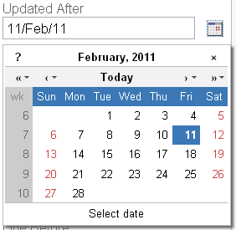
Краткое описание элемента | Выбор даты — это элемент управления для выбора параметра даты. Позволяет выбор, указывая на нужную дату на элементе управления. Ручной ввод с клавиатуры тоже иногда возможен | Выбор времени — это элемент управления для выбора параметра времени. Разрешить выбор путем ввода данных или использования стрелок для увеличения/уменьшения

Имя формы | Возможные варианты, Вводы, Форматы etc. | Комментарии
Date Picker | дата не выбрана
Date Picker | дата выбрана
Date Picker | дата раньше, чем правильный диапазон
Date Picker | год раньше текущего
Date Picker | месяц раньше текущего
Date Picker | месяц раньше текущего
Date Picker | дата находится в правильном диапазоне
Date Picker | дата позже, чем правильный диапазон
Date Picker | год позже текущего
Date Picker | месяц позже текущего
Date Picker | месяц позже текущего
Date Picker | дата введена с клавиатуры в правильном формате
Date Picker | дата введена с клавиатуры в неправильном формате
Date Picker | Зависимые средства выбора даты | например Действителен с и истечения срока действия
Date Picker | Выбор самой ранней даты | например 1900 год
Date Picker | Самый поздний выбор даты | например 2100 год
Date Picker | Количество дней в месяце | например 31 февраля

Имя формы | Возможные варианты, Вводы, Форматы etc. | Комментарии
Time Picker | время не выбрано
Time Picker | время выбрано
Time Picker | Минуты > 60
Time Picker | Часы > 24 | зависит от типа поля
Time Picker | Ввод данных | Должен разрешить такой ввод
Time Picker | Не вводить данные | Должно быть валидационное сообщение ИЛИ должно быть изменено на допустимое значение
Time Picker | Увеличение/уменьшение с помощью стрелок
Time Picker | Ввод макс. кол-ва символов | Должен разрешить такой ввод
Time Picker | Ввод макс. кол-ва символов+1 | Должно быть валидационное сообщение ИЛИ должно быть изменено на допустимое значение
Time Picker | Ввод макс. кол-ва символов-1 | Должен разрешить такой ввод
Time Picker | Ввод мин кол-ва символов+1 | Должен разрешить такой ввод
Time Picker | Ввод мин кол-ва символов-1 | Должно быть валидационное сообщение ИЛИ должно быть изменено на допустимое значение
Time Picker | Ввод русских букв | Не должно быть возможности ввести ИЛИ должно быть изменено на допустимое значение
Time Picker | Ввод цифр | Должен разрешить такой ввод
Time Picker | Ввод Специальных символов | Не должно быть возможности ввести ИЛИ должно быть изменено на допустимое значение
Time Picker | Только пробелы | Не должно быть возможности ввести ИЛИ должно быть изменено на допустимое значение
Time Picker | Пробелы в начале и в конце | Не должно быть возможности ввести ИЛИ должно быть изменено на допустимое значение
Time Picker | Пробелы в середине | Не должно быть возможности ввести ИЛИ должно быть изменено на допустимое значение
Time Picker | tags(тэги) | Не должно быть возможности ввести ИЛИ должно быть изменено на допустимое значение
Time Picker | wildcards | Не должно быть возможности ввести ИЛИ должно быть изменено на допустимое значение
Time Picker | Ctrl+V content | не должно быть возможности вставлять ctrl+v на изображения и другой контент, кроме текста/цифр

